EVALUACION1
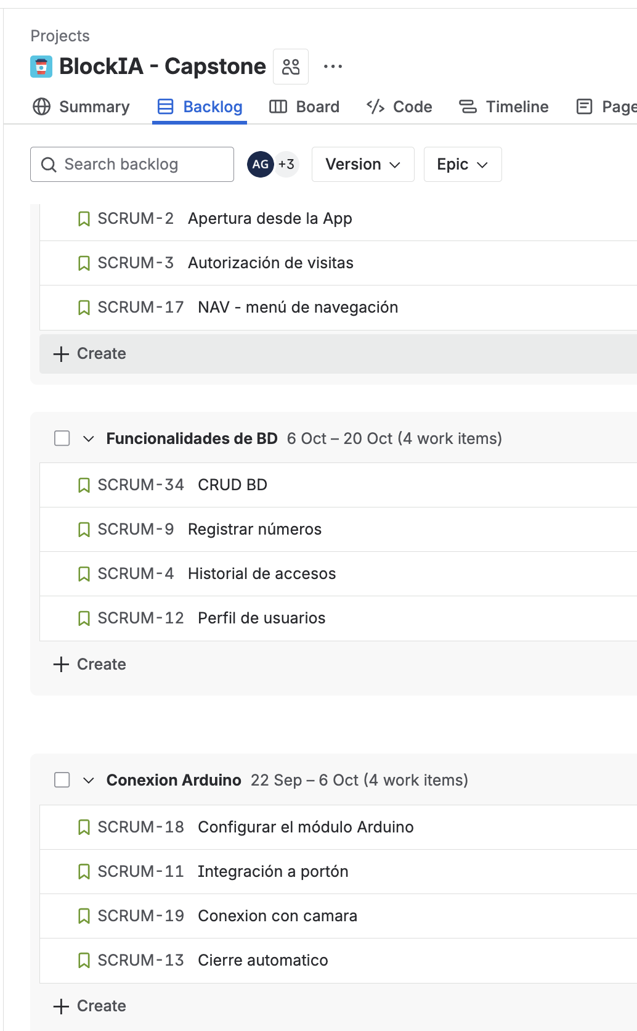
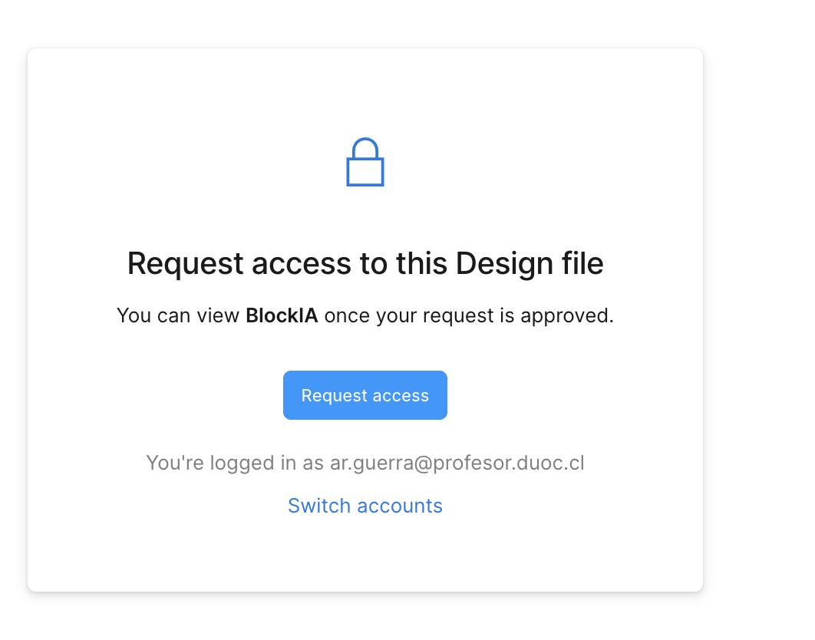
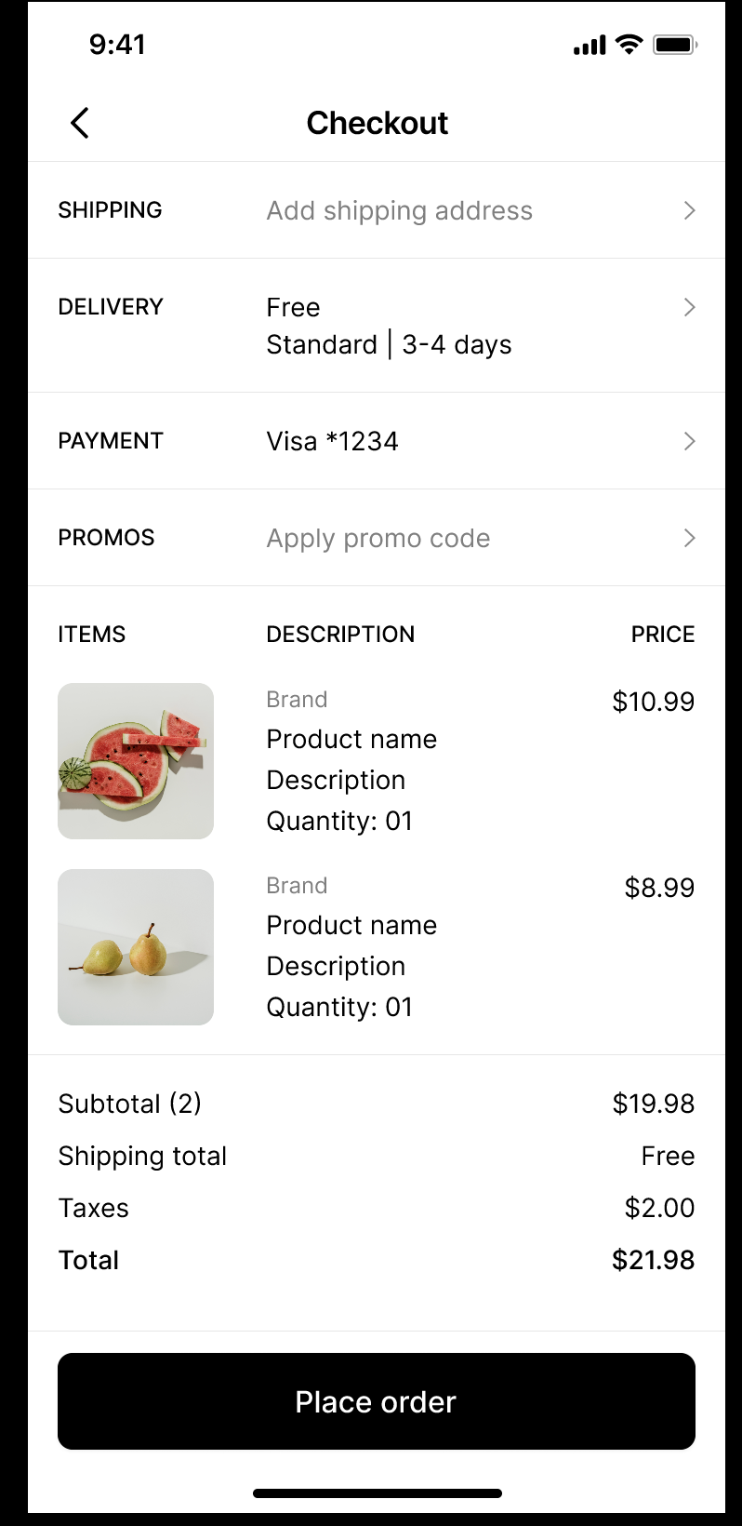
 |  | 75% | 25% | 100%
 | INTEGRANTES | IEP o IEE: | EMPLEAB
1 | Sebastián Constanzo | 3.5 | 4.3 | 3.7
2 | Hildebrando Fuentes | 3.5 | 5.0 | 3.9
3 | Nicolás Fuenzalida | 3.5 | 5.0 | 3.9

GRUPAL |  | Nivel de Logro | NIVELES DE LOGRO Y PUNTAJES
 | Aspectos a Evaluar |  | Completamente logrado |  | Logrado |  | Logro Incipiente |  | No logrado
 | 1. Describe brevemente en qué consiste el Proyecto APT, justificando su relevancia para el campo laboral de su carrera. | Logrado |  |  | X | 6
 | 2. Relaciona el Proyecto APT con las competencias del perfil de egreso de su Plan de Estudio. | Logro incipiente |  |  |  |  | X | 1.5
 | 4. Argumenta por qué el proyecto es factible de realizarse en el marco de la asignatura. | Logrado |  |  | X | 3
 | 5. Formula objetivos claros, concisos y coherentes con la disciplina y la situación a abordar. | Logrado |  |  | X | 3
 | 6. Propone una metodología de trabajo que permite alcanzar los objetivos propuestos y es pertinente con los requerimientos disciplinares. | Logro incipiente |  |  |  |  | X | 3
 | 7. Establece un plan de trabajo para su proyecto APT considerando los recursos, duración, facilitadores y obstaculizadores en el desarrollo de las actividades. | Logro incipiente |  |  |  |  | X | 3
 | 8. Determina evidencias, justificando cómo estas dan cuenta del logro de las actividades del Proyecto APT. | Logrado |  |  | X | 3
 | 9. Utiliza reglas de redacción, ortografía (literal, puntual, acentual) y las normas para citas y referencias. | Completamente logrado | X | 5
 | 10. Cumple completando el contenido del informe de presentación del proyecto de acuerdo con la plantilla entregada. | Logro incipiente |  |  |  |  | X | 1.5
 | 12. Desarrolla un plan de trabajo que permita del logro de los objetivos propuestos del proyecto de acuerdo a los tiempos para su desarrollo | Logrado |  |  | X | 6
 | Puntaje | 35 |  | 5 |  | 21 |  | 9 |  | 0
 | Nota | 3.5

INDIVIDUAL | NOMBRE ALUMNO | Sebastián Constanzo

 | Capacidad de Trabajo en Equipo | Nivel de Logro | NIVELES DE LOGRO Y PUNTAJES
 | Aspectos a Evaluar |  | Completamente logrado |  | Logrado |  | Medianamente logrado |  | No logrado
 | 3. Relaciona el Proyecto APT con sus intereses profesionales. * | Logrado |  |  | X | 6
 | 11. Expone el tema utilizando un lenguaje técnico disciplinar al presentar la propuesta y responde evidenciando un manejo de la información. * | Completamente logrado | X | 10
 | 13. Colaboración y trabajo en equipo * | Logro incipiente |  |  |  |  | X | 3
 | PUNTAJE | 19 |  | 10 |  | 6 |  | 3 |  | 0
 | Nota | 4.3

INDIVIDUAL | NOMBRE ALUMNO | Hildebrando Fuentes

 | Capacidad de Trabajo en Equipo | Nivel de Logro | NIVELES DE LOGRO Y PUNTAJES
 | Aspectos a Evaluar |  | Completamente logrado |  | Logrado |  | Medianamente logrado |  | No logrado
 | 3. Relaciona el Proyecto APT con sus intereses profesionales. * | Logrado |  |  | X | 6
 | 11. Expone el tema utilizando un lenguaje técnico disciplinar al presentar la propuesta y responde evidenciando un manejo de la información. * | Logrado |  |  | X | 6
 | 13. Colaboración y trabajo en equipo * | Completamente logrado | X | 10
 | PUNTAJE | 22 |  | 10 |  | 12 |  | 0 |  | 0
 | Nota | 5.0

INDIVIDUAL | NOMBRE ALUMNO | Nicolás Fuenzalida

 | Capacidad de Trabajo en Equipo | Nivel de Logro | NIVELES DE LOGRO Y PUNTAJES
 | Aspectos a Evaluar |  | Completamente logrado |  | Logrado |  | Medianamente logrado |  | No logrado
 | 3. Relaciona el Proyecto APT con sus intereses profesionales. * | Logrado |  |  | X | 6
 | 11. Expone el tema utilizando un lenguaje técnico disciplinar al presentar la propuesta y responde evidenciando un manejo de la información. * | Logrado |  |  | X | 6
 | 13. Colaboración y trabajo en equipo * | Completamente logrado | X | 10
 | PUNTAJE | 22 | 1 | 10 | 0 | 12 | 0 | 0 | 0 | 0
 | Nota | 5.0

 | Comentarios Presentación
 | Mejorar los Roles
 | Deben quitar la Limitación Android
 | Falta Scrum
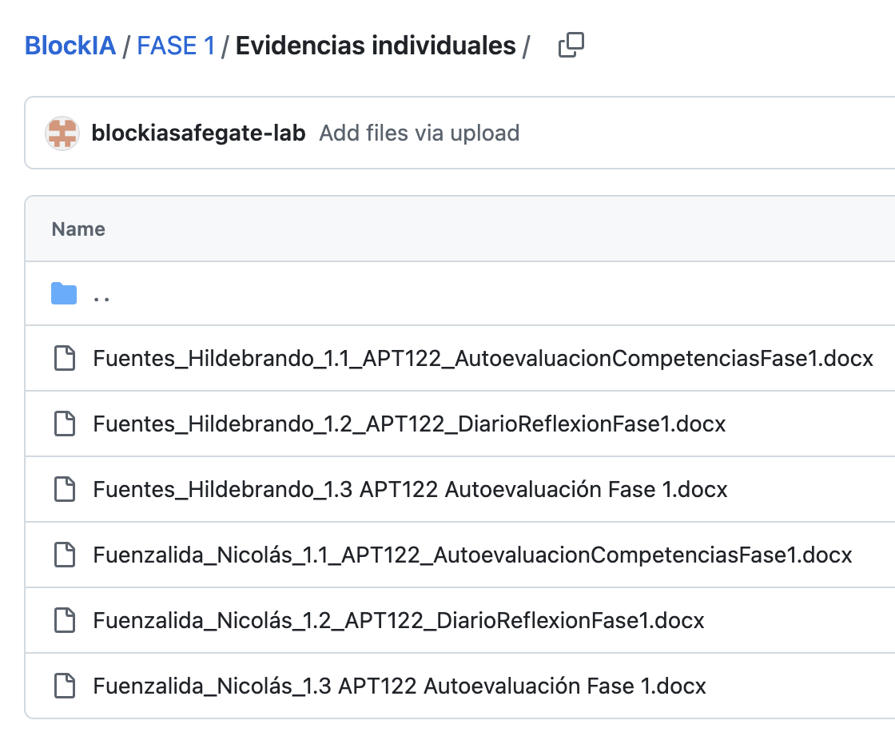
 | Reléase plan no muestra cómo se abordará el proyecto
 | Revisar la Arquitectura
 | Definir como van a dar acceso a los residentes y visitas

 | En el Jira faltan muchas Historias de Usuarios,

 | En GIT faltán las evidencias de Sebastian Constanzo

 | No me dieron acceso al Figma parfa ver el prototipo
 | Luego me dieron acceso, pero las pantallas no se condicen con el proyecto

